표지
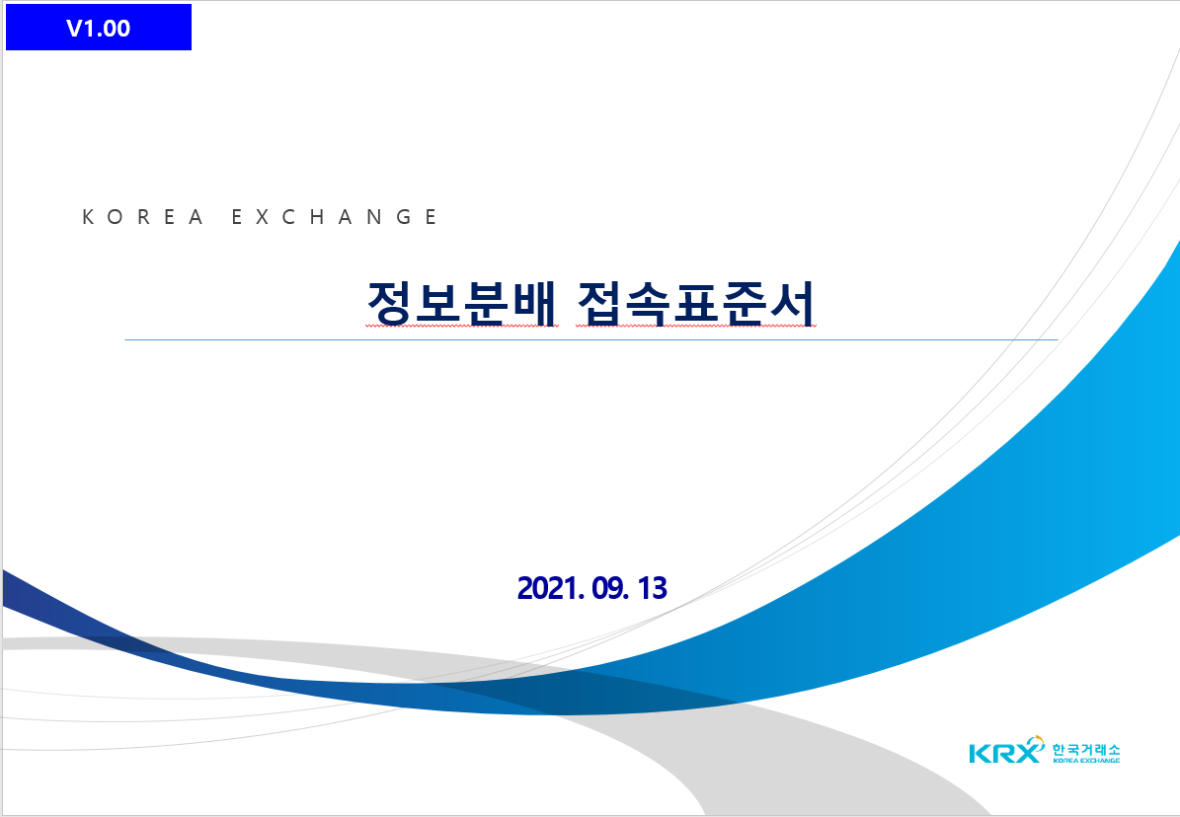
V1.08

차세대 시장시스템 개발
접속표준서(정보분배)

2022. 10. 28

